Úvod
 |  | Következő
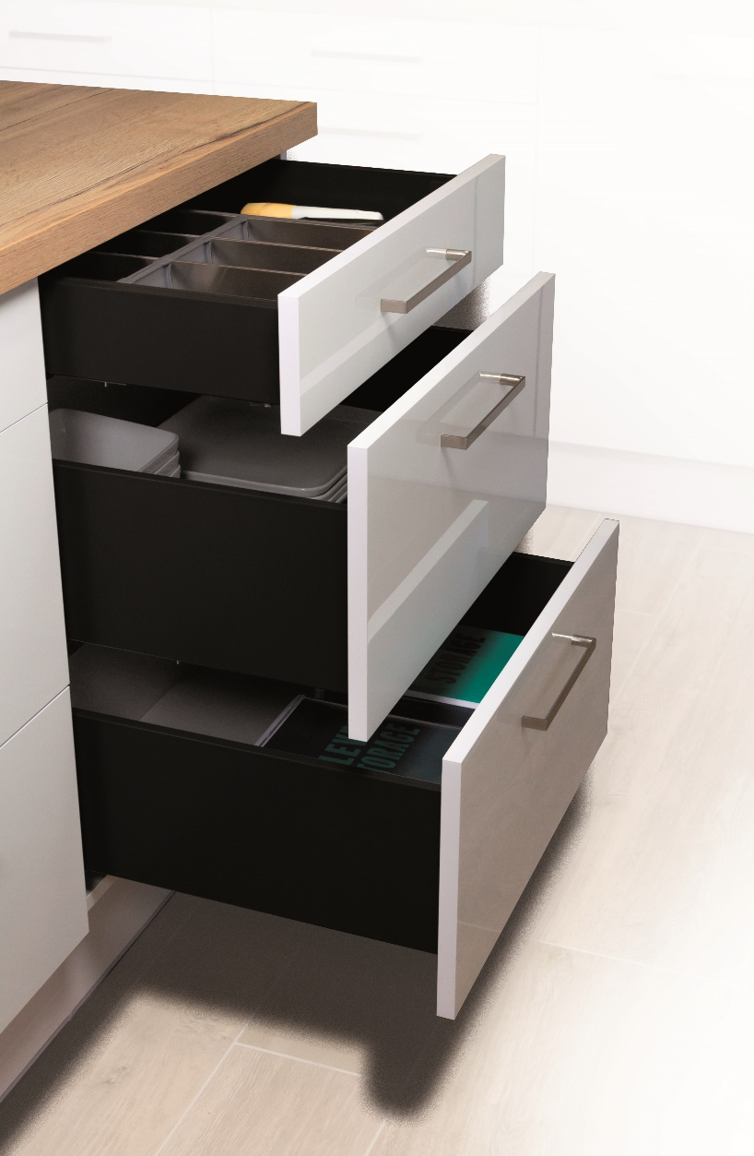

 | StrongMax Planner

 | Konfigurátor a StrongMax frontok és furatok kiszámításához 18 mm-es fiókalj esetében

1.00 - es változat

Menu
 |  |  | Bevezetés

 | Fiókok frontval | Belső fiókok

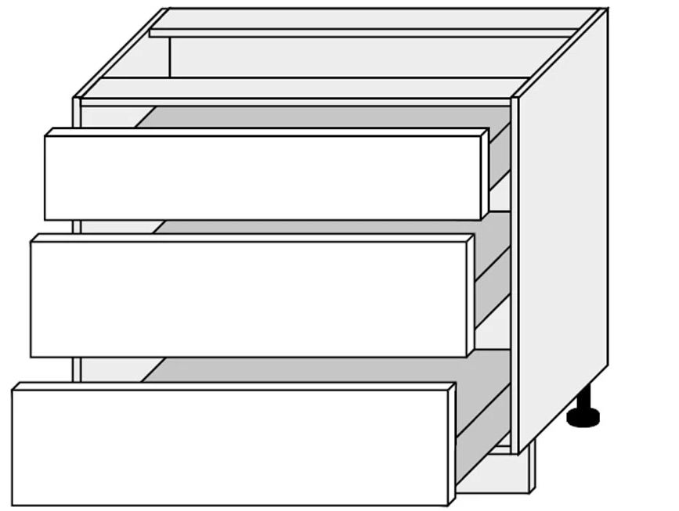

Vissza

čelo
 |  |  |  |  |  |  |  | Bevezetés

 | A korpusz méretei mm-ben
 | Korpuszmagasság (A)
 | Korpuszszélesség (B)
 | A fiók maximális ajánlott szélessége a fióksín hosszának 1,6-szorosa
 | Alsó és felső fal vastagság ©
 | Oldalfal vastagság (D)
 | Rés a felső részen (E)
 | Frontok közötti réstávolság (F)
 | Rés az alsó részen (G)
 | Oldalsó rések (H)
 | Fióksín hossz (I)
 | Fiókok száma
 | Tartalmaz a front fogantyúprofilt?
 | 0
 | A frontok magasságának számítása |  |  |  | 0.0

 | Fióksín pozíció | Frontmagasság | Szín kiválasztása | Válassza ki az oldalfal magasságát | Üveg oldalfal igen/nem | Komplett cikkszáma | Komplett elnevezése

Az adatokat mindig alulról kezdje kitölteni

 | Megjegyzés: balról jobbra haladva töltse ki
 | Megjegyzés: ha változtat, töltsön ki mindent újra, különben az űrlap hibás adatokkal fog dolgozni

 | Vissza

 | A korpusz oldalának fúrása
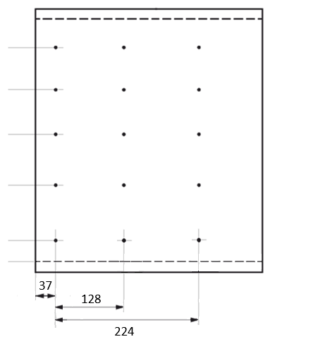

A furatok magassága a korpusz aljától számítva |  |  |  |  |  | Alsó vágás:

 |  |  |  |  |  | Hátsó vágás:
 |  |  |  |  |  | ( a helyes számításhoz a fenti táblázatban található oldalfalmagasságot kell kiválasztani)

 | 0

